Formulaire
 |  |  |  |  |  |  |  |  |  |  | 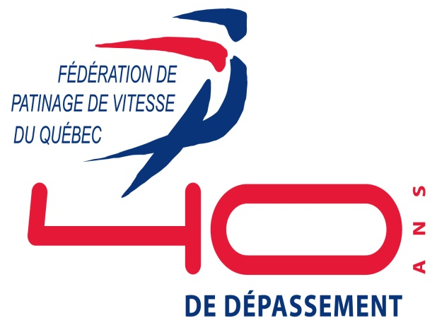

FÉDÉRATION DE PATINAGE DE VITESSE DU QUÉBEC
DEMANDE D'ADHÉSION POUR LES MEMBRES 2012 / Patinage à roues alignées
Club : ................................................................................................... |  |  | Tél. : .............................................. |  |  |  |  | SEXE | DATE DE |  |  | Type de membre (X)
Responsable : .................................................................................. |  |  | Courriel : ............................................. |  |  |  |  |  | NAISSANCE |  |  | Patineur national |  | Patineur | Associé provincial
No | Nom | Adresse | Ville | Code postal | Téléphone | Cellulaire | Courriel |  | Jour | Mois | Année | 58 $ | # RSC | 23 $ | 10 $ | Précisez (CA, entraîneur…)
1 |  |  |  |  | ( )
2 |  |  |  |  | ( )
4 |  |  |  |  | ( )
5 |  |  |  |  | ( )
6 |  |  |  |  | ( )
7 |  |  |  |  | ( )
8 |  |  |  |  | ( )
9 |  |  |  |  | ( )
10 |  |  |  |  | ( )
11 |  |  |  |  | ( )
12 |  |  |  |  | ( )
13 |  |  |  |  | ( )
14 |  |  |  |  | ( )
15 |  |  |  |  | ( )
16 |  |  |  |  | ( )
 |  |  |  |  |  |  |  |  | Total |  |  | 0.00 $ |  | 0.00 $ | 0.00 $
Retourner avec le paiement à la Fédération de Patinage de Vitesse du Québec, 930 Avenue Roland-Beaudin Québec, Qc. G1V 4H8
Pour information : sclement@fpvq.org

RSC: Roller sport Canada

